Расчет DC BUS
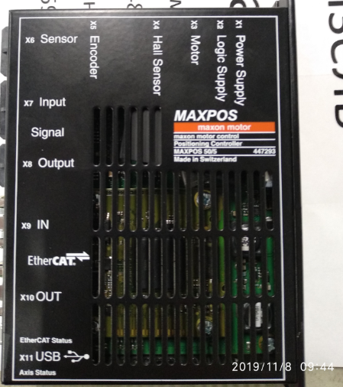
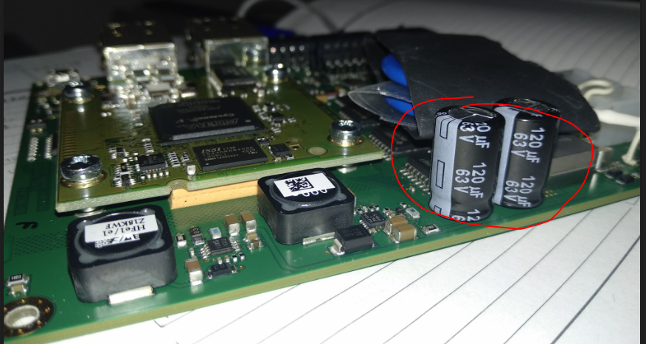
Расчет емкости ЗПТ

автор: Тихонов, 06.12.2019

Исходные данные:

Электропитание
P= | 35200 | W | Мощность нагрузки
Pfactor= | 1.1 |  | коэфф. перегрузки
Iout= | 70.320863237 | Arms | пиковое значение синусоидального выходного тока (rms)
Uce= | 2.05 | V | напряжение насыщения IGBT (из графика в pdf)
Uline= | 340 | V | линейное напряжение сети RMS
Us= | 480.83261121 | V | DC напряжение питания после моста
cosfi= | 0.85 |  | косинус угла между током и напряжением

Расчет

Ставим конденсаторы, как в Maxpos

